План работ
1. | Работаем без доступа к данным

2. | Даю два запроса 1С (rcf консоль отчетов) оба запроса надо доработать

 |  | ДДС по проектам ОСТАТКИ
 |  | ДДС по проектам ДВИЖЕНИЯ группировка

2.1. | ограничить выборку данных в зависимости от свойства пользователя
 | для обоих запросов

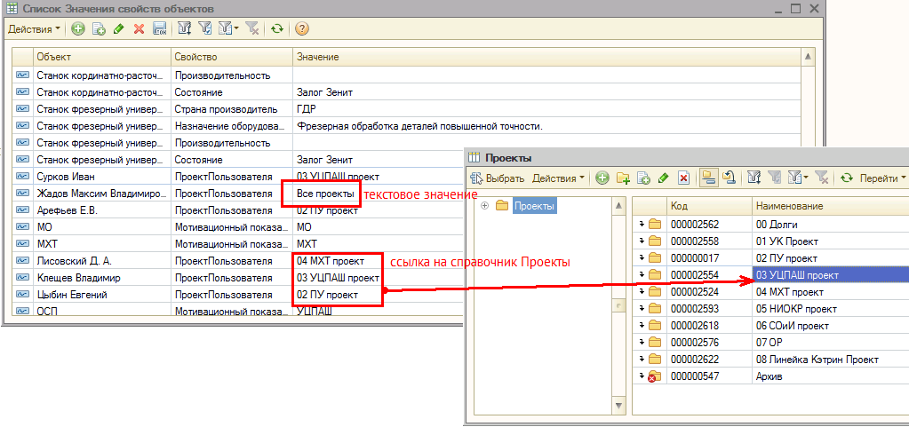
 | Ограничение доступа производится от значения, установленного в свойстве "ПроектПользователя" если для Пользователя указана конкретная группа Проектов, то выбираем движения ДДС в иерархии данной группы если выбран пустой проект или свойство не назначено, то не выводим ничего если указана текстовая строка = "Все проекты", то выводим данные без ограничений

2.2. | Внести изменения в запрос "ДДС по проектам ОСТАТКИ"
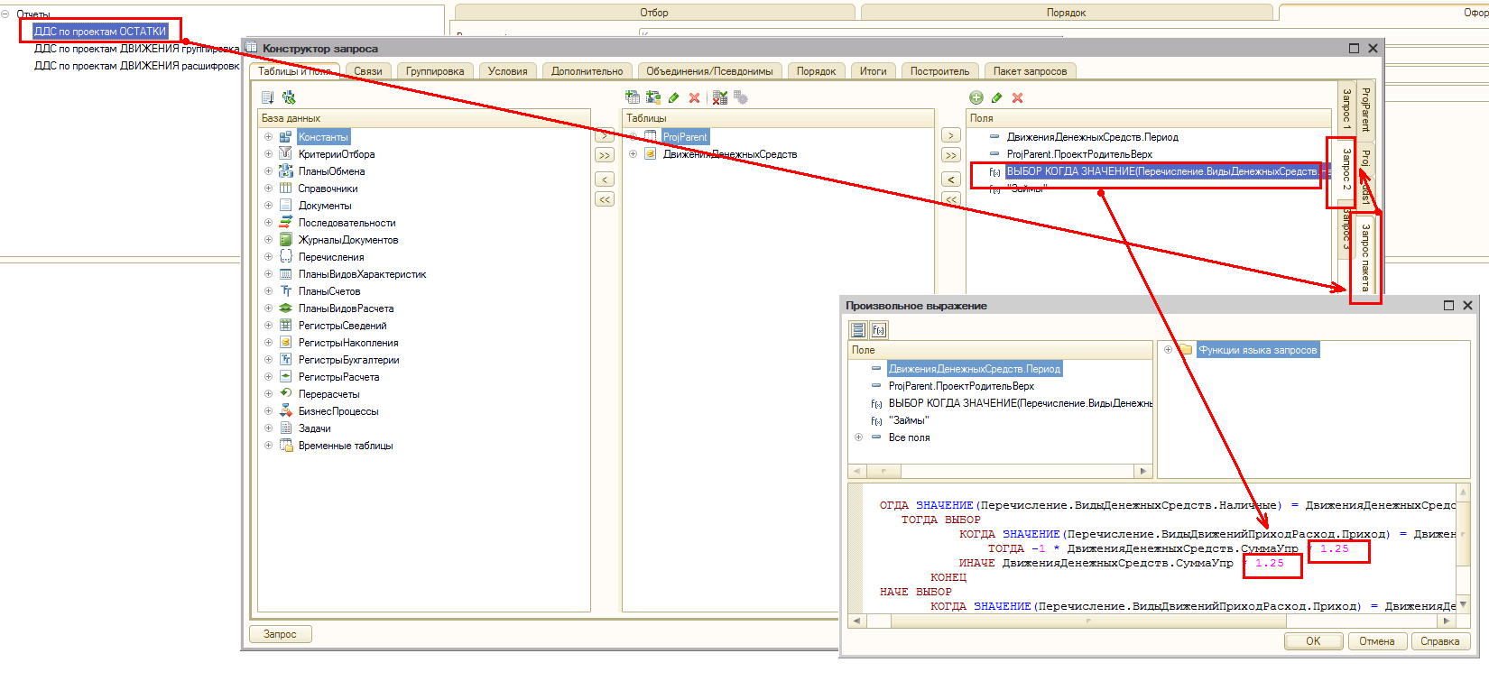
 | в коде есть выражение ….. * 1,25, это выражение надо будет заменить на следующее ……./(1-ЦенаФК)

 | ЦенаФК это цена из регистра Цены номенклатуры для Номенклатуры "ФК" с кодом "ОС000032582" и типом цен ФК (для ДДС)

 | Соответственно это периодический параметр и надо брать актуальный (последний) на дату движения

3. | Из полей этих двух запросов надо сделать обработку (отчет ДДС)

 | Макет отчета'!A1

4. | Добавить возможность сохранения пользовательских настроек

5. | После реализации

 | в отчете должна появиться возможность быстро создавать документы, которые будут формировать перемещения между проектами

 | например я уставливаю курсор на цифру на пересечении Остатки Безнал и проект№1
 | нажимаю на кнопку "пополнить"
 | выходит новое окно, в котором будут выбираться параметры пополнения, проект источник, сумма, тип пополнения займ или перемещения и тд
 | после выбора всех параметров нажимаю на кнопку "Перевести"
 | формируются два документа ПП Входящее (проект, который пополняем) и ПП исходящее(Проект откуда пополняем)

 | это я потом распишу более подробно в отдельном ТЗ - сейчас здесь это просто для информации, чтобы потом можно было это реализовать на данной обработке

Макет отчета
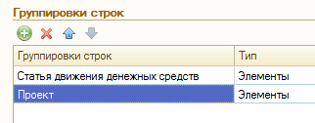
есть 2 запроса 1С (консоль отчетов)
они почти одинаковые, но один для сбора остатков |  |  |  |  |  |  |  |  | Далее я буду использовать названия полей со ссылкой на тип отчета
другой для выборки движений за период

 |  |  |  |  |  |  |  |  | ОСТАТКИ.ВидДенежныхСредств
 |  |  |  |  |  |  |  |  | ОСТАТКИ.ВидЗадолженности
 |  |  |  |  |  |  |  |  | ОСТАТКИ.ГруппаПроектов
 |  |  |  |  |  |  |  |  | ОСТАТКИ.Период
 |  |  |  |  |  |  |  |  | ОСТАТКИ.СуммаУпр

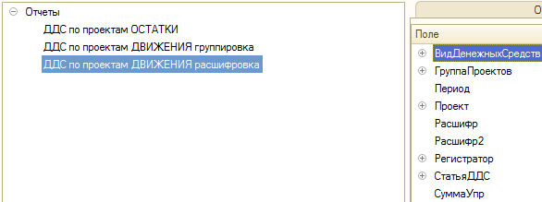

 |  |  |  |  |  |  |  |  | ДВИЖЕНИЯ.ВидДенежныхСредств
 |  |  |  |  |  |  |  |  | ДВИЖЕНИЯ.ГруппаПроектов
 |  |  |  |  |  |  |  |  | ДВИЖЕНИЯ.Период
 |  |  |  |  |  |  |  |  | ДВИЖЕНИЯ.Проект
 |  |  |  |  |  |  |  |  | ДВИЖЕНИЯ.Расшифр
 |  |  |  |  |  |  |  |  | ДВИЖЕНИЯ.Расшифр2
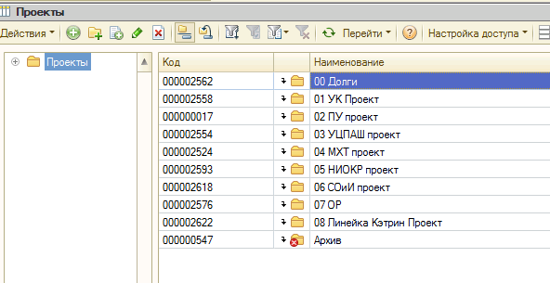
 |  |  |  |  |  |  |  |  | ДВИЖЕНИЯ.Регистратор
 |  |  |  |  |  |  |  |  | ДВИЖЕНИЯ.СтатьяДДС
 |  |  |  |  |  |  |  |  | ДВИЖЕНИЯ.СуммаУпр

 |  |  |  |  |  |  |  |  | Логика выборки остатков на дату 01.11.2021

 |  |  |  |  |  |  |  |  | Группировка колонок это поля в соответствующих блоках
 |  |  |  |  |  |  |  |  | ДВИЖЕНИЯ.ГруппаПроектов
 |  |  |  |  |  |  |  |  | ОСТАТКИ.ГруппаПроектов

 |  |  |  |  |  |  |  |  | Группировка колонок | ИТОГИ по колонкам

 |  | Информационный Блок 1
 |  | Остатки на начало |  |  | Остатки | Наличные | ОСТАТКИ.ВидЗадолженности="Остатки" | ОСТАТКИ.ВидДенежныхСредств= Наличные | ОСТАТКИ.СуммаУпр |  |  | Отбор - ОСТАТКИ.Период меньше Даты Начала периода, выбираемой пользователем
 |  |  |  |  |  | Безналичные | ОСТАТКИ.ВидЗадолженности="Остатки" | ОСТАТКИ.ВидДенежныхСредств= Безналичные | ОСТАТКИ.СуммаУпр

 |  |  |  |  | Займы |  | ОСТАТКИ.ВидЗадолженности="Займы" |  | ОСТАТКИ.СуммаУпр

 |  |  |  |  | Деньги в пути |  | ОСТАТКИ.ВидЗадолженности="Деньги в пути" |  | ОСТАТКИ.СуммаУпр

 |  | Информационный Блок 2
 |  | Движения по операционной деятельности |  |  |  |  |  |  |  |  |  | в блок №2 попадают движения, удовлетворяющие условию: ДвиженияДенежныхСредств.СтатьяДвиженияДенежныхСредств в группе с кодом "00101"
 |  |  |  |  | Группировка строк1 |  |  |  | ДВИЖЕНИЯ.СуммаУпр |  |  | в блоке № 2 пользователь может выбрать вывод и порядок вывода в отчет следующих полей:
 |  |  |  |  |  |  |  |  |  |  |  | ДВИЖЕНИЯ.ВидДенежныхСредств
 |  |  |  |  | Группировка строк2 |  |  |  | ДВИЖЕНИЯ.СуммаУпр |  |  | ДВИЖЕНИЯ.Проект
 |  |  |  |  |  |  |  |  |  |  |  | ДВИЖЕНИЯ.Расшифр
 |  |  |  |  | Группировка строк2 |  |  |  | ДВИЖЕНИЯ.СуммаУпр |  |  | ДВИЖЕНИЯ.Расшифр2
 |  |  |  |  |  |  |  |  |  |  |  | ДВИЖЕНИЯ.Регистратор | Это поле доступно только для пользователей, у которых свойство ПроектПользователя="Все проекты"
 |  |  |  |  | ИТОГ по блоку Движения |  |  |  | СУММА по блоку |  |  | ДВИЖЕНИЯ.СтатьяДДС

 |  | Информационный Блок 3 |  |  |  |  |  |  |  |  |  | в блок №3 попадают движения, удовлетворяющие условию: ДвиженияДенежныхСредств.СтатьяДвиженияДенежныхСредств в группе с кодом "00102"
 |  | Перемещения |  |  | Группировка строк1 |  |  |  | ДВИЖЕНИЯ.СуммаУпр

 |  |  |  |  |  |  |  |  |  |  |  | в этом блоке группировка строк только по одному полю:
 |  |  |  |  |  |  |  |  |  |  |  | ДВИЖЕНИЯ.СтатьяДДС

 |  |  |  |  | ИТОГ по блоку Перемещения |  |  |  | Сумма по блоку
 |  | Информационный Блок 4
 |  | ИТОГИ по движениям |  |  |  |  |  |  | Сумма по блоку1 + Сумма по блоку2

 |  | Информационный Блок 5 |  |  |  |  |  |  |  |  |  | Отбор - ОСТАТКИ.Период меньше или равен Дате Конца периода, выбираемой пользователем
 |  | Остатки на конец |  |  | Остатки | Наличные | ОСТАТКИ.ВидЗадолженности="Остатки" | ОСТАТКИ.ВидДенежныхСредств= Наличные
 |  |  |  |  |  | Безналичные | ОСТАТКИ.ВидЗадолженности="Остатки" | ОСТАТКИ.ВидДенежныхСредств= Безналичные

 |  |  |  |  | Займы |  | ОСТАТКИ.ВидЗадолженности="Займы"

 |  |  |  |  | Деньги в пути |  | ОСТАТКИ.ВидЗадолженности="Деньги в пути"

 |  | НАСТРОЙКИ ПОЛЬЗОВАТЕЛЯ:

 | 1. | Каждый блок (1-5) выводится на форму отчета опционально - Список блоков с галочками на форме |  |  |  |  |  |  | Выводить Остатки на начало |  | V
 |  |  |  |  |  |  |  |  | Выводить Движения |  | V
 |  |  |  |  |  |  |  |  | Выводить Перемещения
 |  |  |  |  |  |  |  |  | Выводить Общие итоги по движениям
 |  |  |  |  |  |  |  |  | Выводить Остатки на конец |  | V

 | 2. | Период отчета |  | Интервал, стандартная настройка

 | 3. | Отборы | Поля доступные для отборов для блока№2:
 |  |  |  | ДВИЖЕНИЯ.ВидДенежныхСредств
 |  |  |  | ДВИЖЕНИЯ.ГруппаПроектов
 |  |  |  | ДВИЖЕНИЯ.Период
 |  |  |  | ДВИЖЕНИЯ.Проект
 |  |  |  | ДВИЖЕНИЯ.Расшифр
 |  |  |  | ДВИЖЕНИЯ.Расшифр2
 |  |  |  | ДВИЖЕНИЯ.СтатьяДДС

 | 4. | Группировка и порядок строк для блока №2
 |  |  |  | ДВИЖЕНИЯ.ВидДенежныхСредств
 |  |  |  | ДВИЖЕНИЯ.ГруппаПроектов
 |  |  |  | ДВИЖЕНИЯ.Период
 |  |  |  | ДВИЖЕНИЯ.Проект
 |  |  |  | ДВИЖЕНИЯ.Расшифр
 |  |  |  | ДВИЖЕНИЯ.Расшифр2
 |  |  |  | ДВИЖЕНИЯ.Регистратор |  |  | Это поле доступно только для пользователей, у которых свойство ПроектПользователя="Все проекты"
 |  |  |  | ДВИЖЕНИЯ.СтатьяДДС

 |  |  |  | Стандартный интерфейс, добавить, поставить на уровень выше, ниже, выбрать тип группировки

